Résultats Globaux
©UTC Etude complète : https://travaux.master.utc.fr, Réf "IDS073" |  |  |  |  |  | © 2021 Auteures : Benkhaled, Sadiqui, El Ouaghmari
Outil d'autodiagnostic pour la norme NF ISO 31000: 2018 |  |  |  |  |  | Impression sur pages A4 100% en format horizontal
Management du risque : diagnostic selon la norme NF ISO 31000:2018

Informations sur l'organisme |  |  |  | Informations sur le diagnostic
Organisme : |  |  |  | Date : | date du diagnostic |  |  | Signature de l'animateur :
Responsable du management du risque (SMR) : |  |  |  | Animateur du diagnostic : | Animateur
 |  |  |  | Contact (Tél et Email) : | Tél : | Email :
Contact (Tél et Email) : |  | tél | email | L'équipe de diagnostic : | équipe…

 | Véracité Critères
Faux | 0
Plutôt Faux | 0
Plutôt vrai | 0
Vrai | 0
 | Conformités
Insuffisant | 0
Informel | 0
Convaincant | 0
Conforme | 0
TABLEAUX DE BORD sur les niveaux de VÉRACITÉ et de CONFORMITÉ selon la norme
Niveaux de VÉRACITÉ des 0 CRITÈRES de réalisation évalués |  |  |  | Niveaux de CONFORMITÉ des 13 SOUS-ARTICLES évalués
 |  |  |  | Information : 2 articles sont déclarés - en attente -

Attention : 67 critères ne sont pas encore traités |  |  |  | Information : 13 sous-articles sont déclarés - en attente -

 | Couleur Art 4 | Couleur Art 5 | Seuil conformité | Résultats
Généralités | 1 | 1 | 90% | 0%
Leadership et engagement | 1 | 0 | 90% | 0%
Intégration | 1 | 0 | 90% | 0%
Conception | 1 | 0 | 90% | 0%
Evaluation | 1 | 0 | 90% | 0%
Amélioration | 1 | 0 | 90% | 0%
Généralités | 1 | 1 | 90% | 0%
Communication et consultation | 0 | 1 | 90% | 0%
Périmètre d'application, contexte et critères | 0 | 1 | 90% | 0%
Appréciation du risque | 0 | 1 | 90% | 0%
Traitement du risque | 0 | 1 | 90% | 0%
Suivi et revue | 0 | 1 | 90% | 0%
Enregistrement et élaboration de rapports | 0 | 1 | 90% | 0%
GRAPHE "RADAR" du BILAN GLOBAL - COMMENTAIRES et PLANS D'AMÉLIORATION
Taux de CONFORMITÉ aux exigences pour les 13 SOUS-ARTICLES évalués |  |  |  | COMMENTAIRES sur les RÉSULTATS obtenus
Information : 13 sous-articles sont déclarés - en attente - |  |  |  | Commentaires (collectifs si possible) :
 |  |  |  | DÉCISIONS : Plans d'action PRIORITAIRES
 |  |  |  | QUOI Objectifs à atteindre |  | QUI Interne ou Externe | QUAND ET OÙ Date et Champ d'application | SUIVIS = RÉSULTATS OBTENUS Date de l'évaluation, bilan
 |  |  |  | Plan n°1 :
 |  |  |  | Plan n°2 :
En pointillés verts : seuil minimal choisi pour la déclaration ISO 17050 |  |  |  | Plan n°3 :

TABLEAU de SYNTHÈSE des RÉSULTATS de l'évaluation sur la norme |  |  |  |  | Evaluations | Taux % |  | Niveaux de CONFORMITÉ
Attention : 67 critères ne sont pas encore traités |  |  |  | Information : 13 sous-articles sont déclarés - en attente -
Niveau moyen sur les articles de la norme : |  |  |  |  | en attente | … |  | en attente
Art. 5 | Cadre organisationnel |  |  |  | en attente | … |  | en attente
 | 5.1 | Généralités |  |  | en attente | … |  | en attente
 | 5.2 | Leadership et engagement |  |  | en attente | … |  | en attente
 | 5.3 | Intégration |  |  | en attente | … |  | en attente
 | 5.4 | Conception |  |  | en attente | … |  | en attente
 | 5.6 | Evaluation |  |  | en attente | … |  | en attente
 | 5.7 | Amélioration |  |  | en attente | … |  | en attente
Art. 6 | Processus |  |  |  | en attente | … |  | en attente
 | 6.1 | Généralités |  |  | en attente | … |  | en attente
 | 6.2 | Communication et consultation |  |  | en attente | … |  | en attente
 | 6.3 | Périmètre d'application, contexte et critères |  |  | en attente | … |  | en attente
 | 6.4 | Appréciation du risque |  |  | en attente | … |  | en attente
 | 6.5 | Traitement du risque |  |  | en attente | … |  | en attente
 | 6.6 | Suivi et revue |  |  | en attente | … |  | en attente
 | 6.7 | Enregistrement et élaboration de rapports |  |  | en attente | … |  | en attente

Résultats par Article
©UTC Etude complète : https://travaux.master.utc.fr, Réf "IDS073" |  |  |  |  |  | © 2021 Auteures : Benkhaled, Sadiqui, El Ouaghmari
Outil d'autodiagnostic pour la norme NF ISO 31000: 2018 |  |  |  |  |  | Impression sur pages A4 100% en format horizontal
Résultats détaillés par ARTICLE du diagnostic selon la norme NF ISO 31000:2018

Informations sur l'organisme |  |  |  | Informations sur le diagnostic
Organisme : |  |  |  | Date : | date du diagnostic |  |  | Signature de l'animateur :
Responsable du management du risque (SMR) : |  |  |  | Animateur du diagnostic : | Animateur
 |  |  |  | Contact (Tél et Email) : | Tél : | Email :
Contact (Tél et Email) : | Tél : | Email : |  | L'équipe de diagnostic : | équipe…

 | article 4 | Seuil limite
Généralités | 0% | 90%
Leadership et engagement | 0% | 90%
Intégration | 0% | 90%
Conception | 0% | 90%
Evaluation | 0% | 90%
Amélioration | 0% | 90%
Art. 5 | Cadre organisationnel |  |  |  | Conformité moyenne : | … |  | en attente
 |  |  | Attention : 33 critères ne sont pas encore traités | COMMENTAIRES sur les RÉSULTATS obtenus
 |  |  |  | Commentaires (collectifs si possible) :
 |  |  |  | DÉCISIONS : Plans d'action PRIORITAIRES
 |  |  |  | QUOI Objectifs à atteindre |  | QUI Responsable, Equipe | QUAND Dates début et fin | RÉSULTATS OBTENUS
 |  |  |  | Plan n°1 :
 |  |  |  | Plan n°2 :
Information : 6 sous-articles sont déclarés - en attente - |  |  |  | Plan n°3 :

 | article 5 | Seuil limite
en attente | 0% | 90%
en attente | 0% | 90%
en attente | 0% | 90%
en attente | 0% | 90%
en attente | 0% | 90%
en attente | 0% | 90%
en attente | 0% | 90%
Art. 6 | Processus |  |  |  | Conformité moyenne : | … |  | en attente
 |  |  | Attention : 34 critères ne sont pas encore traités | COMMENTAIRES sur les RÉSULTATS obtenus
 |  |  |  | Commentaires (collectifs si possible) :
 |  |  |  | DÉCISIONS : Plans d'action PRIORITAIRES
 |  |  |  | QUOI Objectifs à atteindre |  | QUI Responsable, Equipe | QUAND ET OÙ Date et Application | RÉSULTATS OBTENUS
 |  |  |  | Plan n°1 :
 |  |  |  | Plan n°2 :
Information : 7 sous-articles sont déclarés - en attente - |  |  |  | Plan n°3 :

Cartographie des processus
©UTC Etude complète : https://travaux.master.utc.fr, Réf "IDS073" |  |  | © 2021 Auteures : Benkhaled, Sadiqui, El Ouaghmari
Outil d'autodiagnostic pour la norme NF ISO 31000: 2018 |  |  | Impression sur pages A4 100% en format horizontal
 | Cartographie des processus du management du risque

Informations sur l'organisme
Organisme :
Responsable du management du risque (SMR) : |  | Contact (Tél et Email) : | tél | email

NB : ci-dessous, vous pouvez enlever cette "Cartographie des Processus" et insérer la vôtre (copier-coller) - Modifiez ensuite la liste des "Choix"
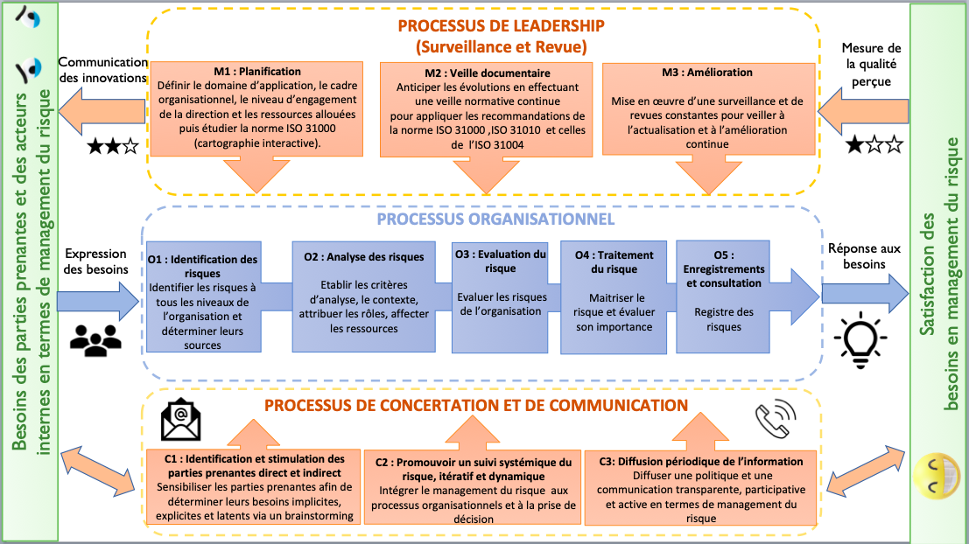
Paramétrage des choix pour élaborer le "Rétroplanning" (à ne modifier qu'en TOUTE connaissance de cause)
Liste des choix pour les "Processus" (selon la cartographie ci-dessus) |  | Liste des choix pour "Qui" (responsable de l'action) |  |  | Liste des choix pour "Etat d'avancement"
Choisir "Processus" |  | Choisir "Qui" |  |  | Choisir "Etat"
M1 Planification |  | Responsable qualité |  |  | A planifier
M2 Veille documentaire |  | Responsable management du risque |  |  | En cours
M3 Amélioration |  | Direction |  |  | Clos
O1 Identification des risques |  | Personnel de l'organisme |  |  | Annulé
O2 Analyse des risques |  | Organisme de surveillance |  |  | …
O3 Evaluation du risque |  | Client |  |  | …
O4 Traitement du risque |  | Fournisseur |  |  | …
O5 Enregistrements et consultation |  | Sous-traitant |  |  | …
C1 Identification et stimulation des parties prenantes directes et indirectes |  | Chargée de mission |  |  | …
C2 Promouvoir un suivi systémique du risque itératif et dynamique |  | Responsable environnement |  |  | …
C3 Diffusion périodique de l'information |  | Parties prenantes indirectes |  |  | …
.... |  | Parties prenantes directes |  |  | …
.... |  | … |  |  | …
.... |  | … |  |  | …
… |  | … |  |  | …
… |  | … |  |  | …
… |  | … |  |  | …
… |  | … |  |  | …
… |  | … |  |  | …

